vfs
super_block超级块对象
-inode list
super_operations操作
-创建删除inode操作
-块信息操作
硬盘（块设备：随机寻址）
索引节点区
数据区
Sector扇区512字节
Sector扇区512字节
Sector扇区512字节
Sector扇区512字节
Sector扇区512字节
Sector扇区512字节
Sector扇区512字节
Sector扇区512字节（基本寻址单元）
Sector扇区512字节
Sector扇区512字节
Sector扇区512字节
Sector扇区512字节
超级块信息
硬盘介质相关inode区，相关信息

目录文件内容：
dirent目录项列表
dirent1（文件名1，inode号1）
dirent2（文件名2，inode号2）
...

索引节点对象（inode）
-记录文件字节数
-文件rwx权限
-各种访问时间
-链接数，即有多少文件名指向这个inode
-block号数组，标识数据在磁盘位置
任何需要接入的文件系统需要抽象化成linux内核vfs对象
inode_operations操作
-创建软硬连接
-目录创建删除 对应mkdir系统调用
-特殊文件创建 对应mknod系统调用

inode对象
inode对象
inode对象
虚拟过程VFS
inode对象

硬连接：不同名的文件名指向同一个inode

目录项对象（dentry/dirent），访问过程中动态生成，无磁盘结构，以便高效再访问
-记录文件层次关系
-目录名
-指向inode
dentry对象
dentry
dentry
dentry
dentry
dentry
dentry
dentry
dentry_operation操作
-比较，hash，删除等

dcache目录项缓存

被使用的目录项链表
inode对象
-i_dentry
dentry
dentry
dentry

最近被使用的链表，回收内存时从队尾回收

dentry
dentry
dentry

散列表缓存，通过路径快速找到对应目录项

key
dentry*
keyey
dentry*
key
dentry*

文件对象，代表进程打开的文件，由open系统调用创建，close系统调用删除。可以多次打开同一个文件，说明多个文件对象可以指向同一个dentry
-对应目录项
-打开模式
-偏移量
file_operations
-文件的读写打开关闭操作等
file对象

file

file

与进程相关的文件系统对象

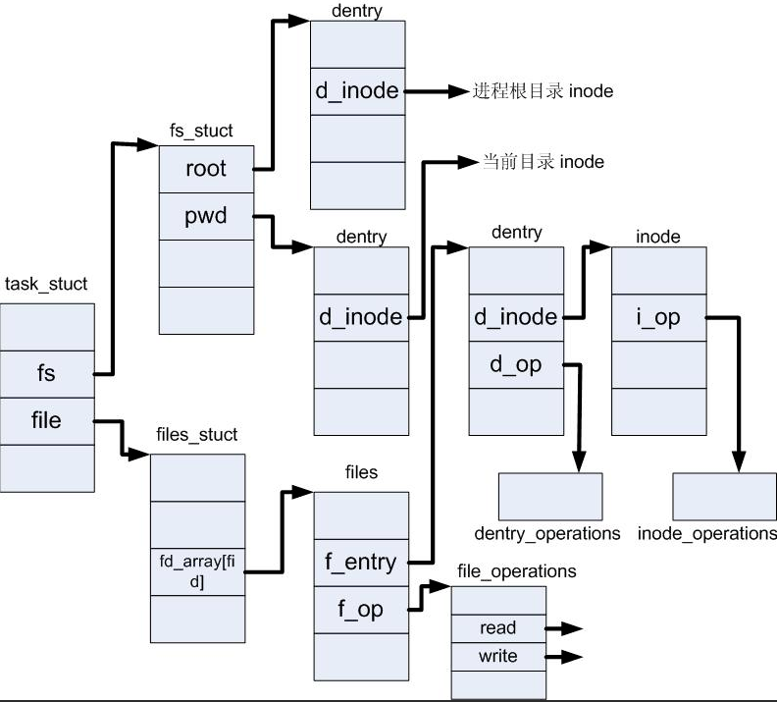
task_struct中的file相关简图

